表紙
結合テスト仕様書
社員追加・編集画面

作成者 | 柴田 直樹
作成日 | 2022-06-27

テスト結果画像
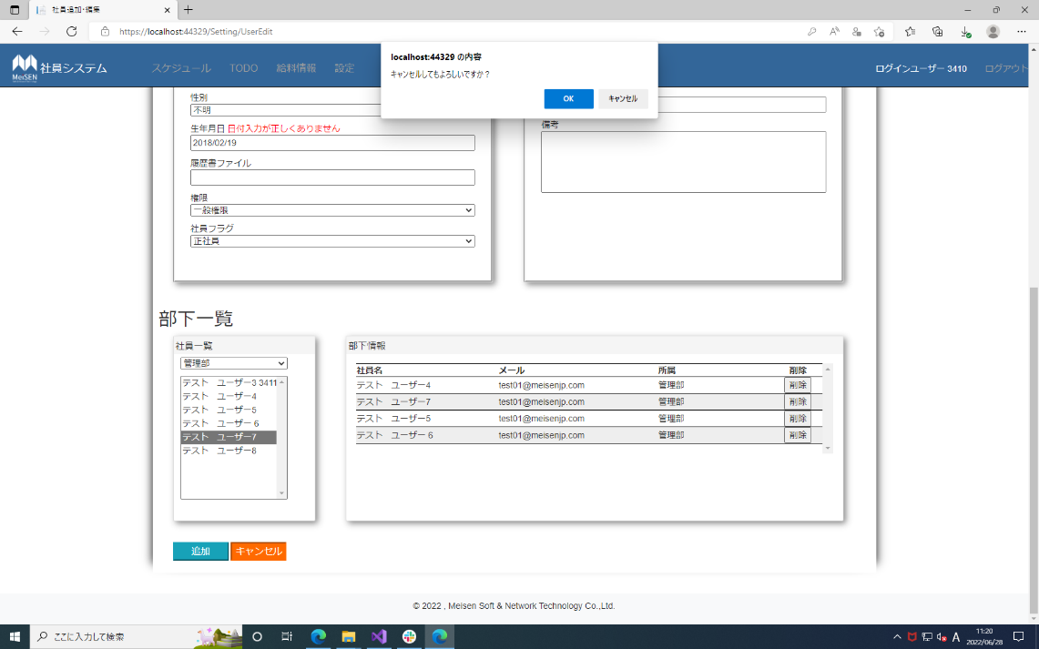
NO.1,3,6,8,11,13,16,19,22,24,27,30,33,35,38,41,45,47,50,54,57,60 | No.2,5,7,10,12,15,17,21,23,26,28,55,59 |  | No.18,29,34,37,46,49,56,70,73,79,82,98,101,103,106
61,65,69,71,74,78,80,83,87,90,93,97,99,102,104,107,110,113,116,120
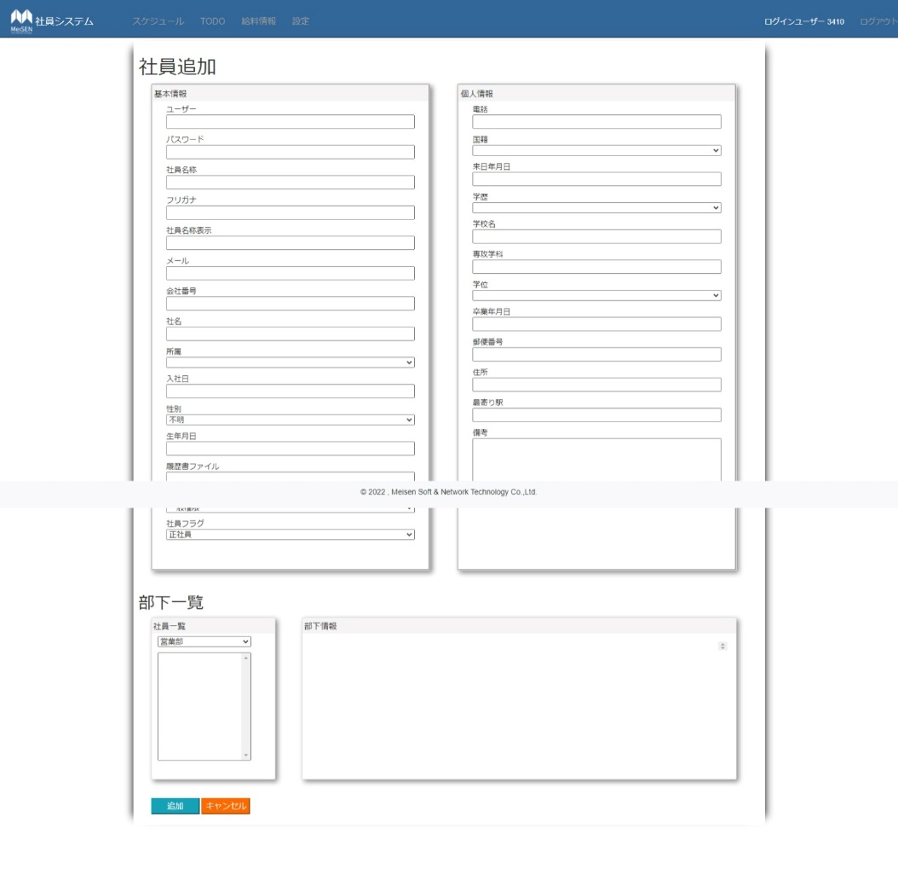
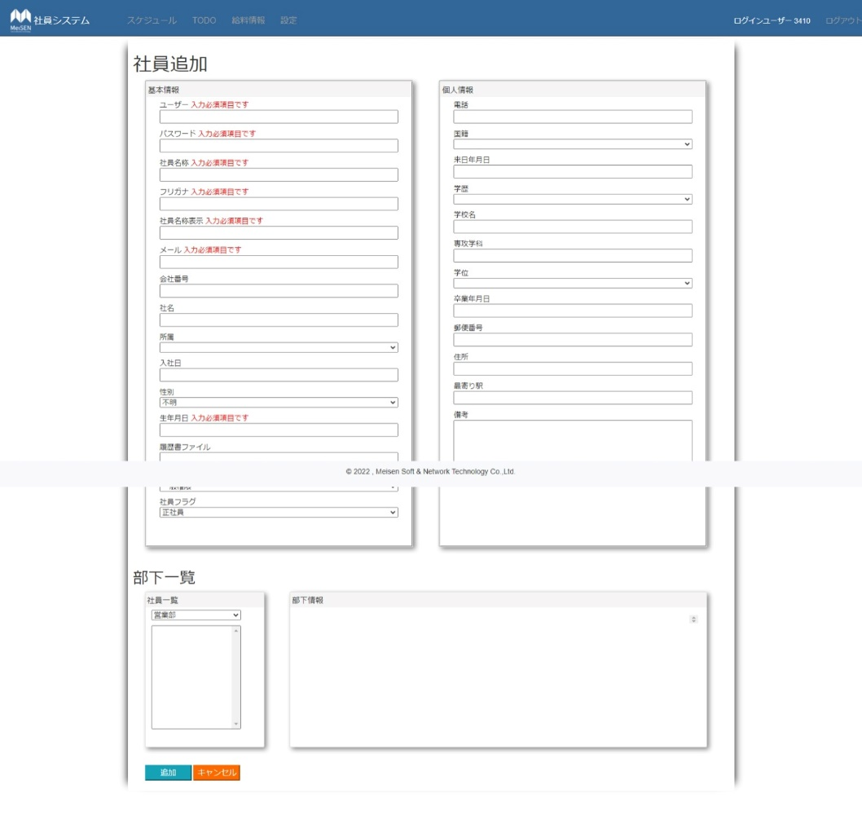
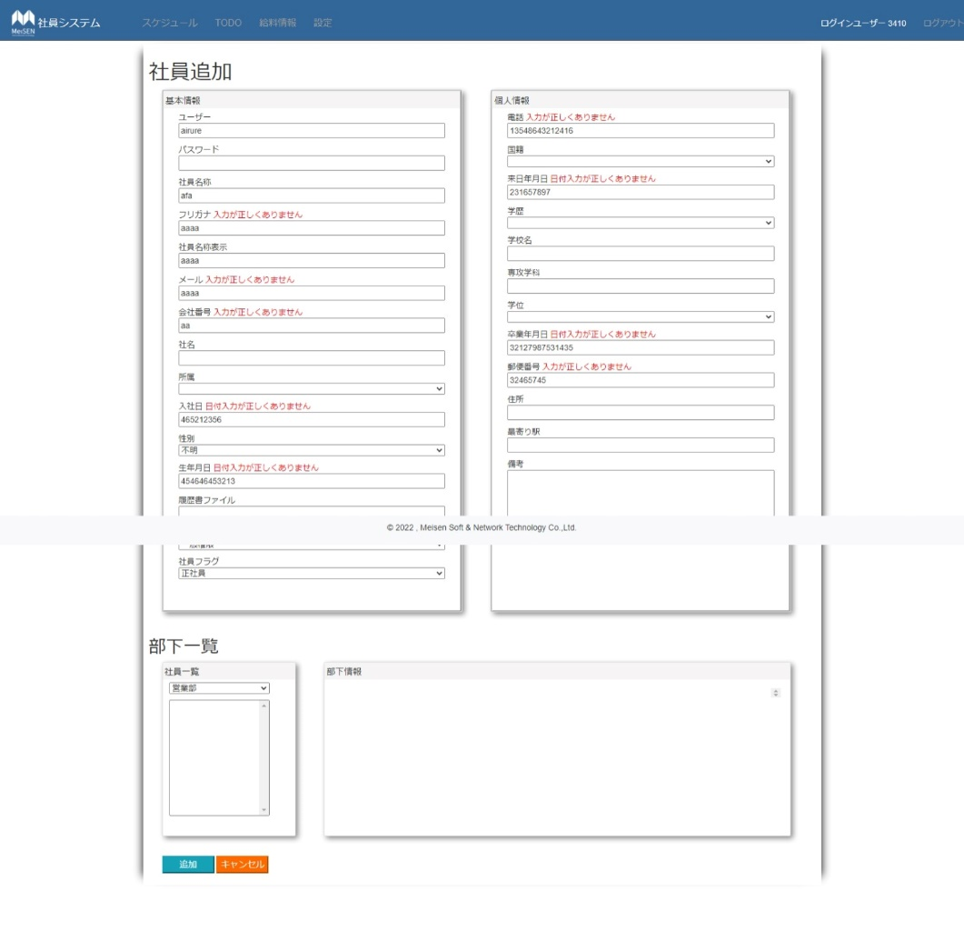
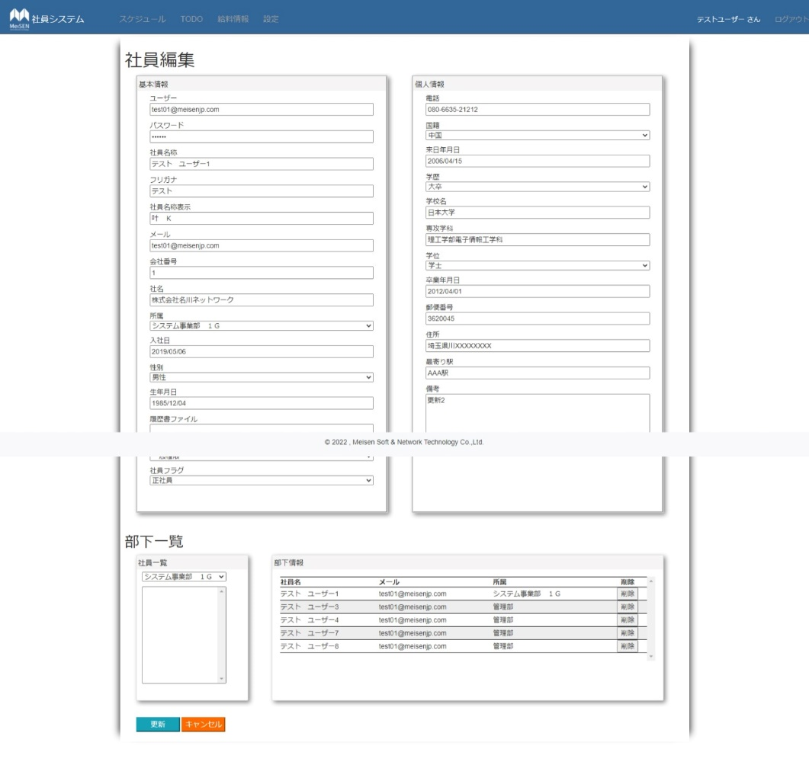

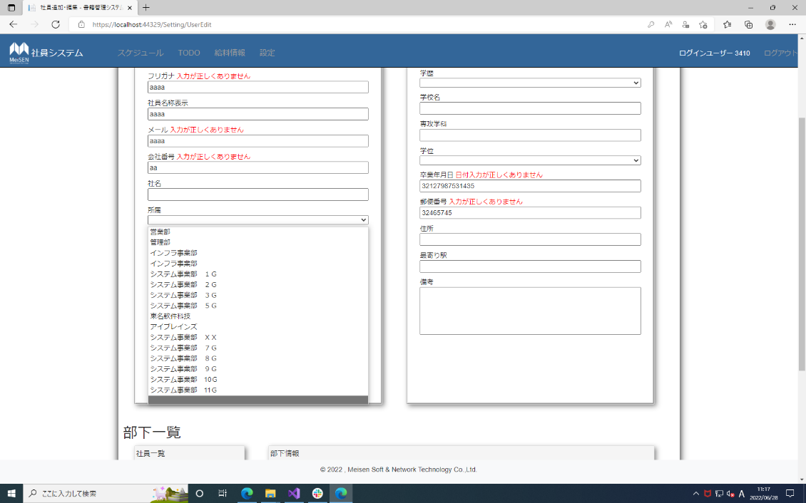
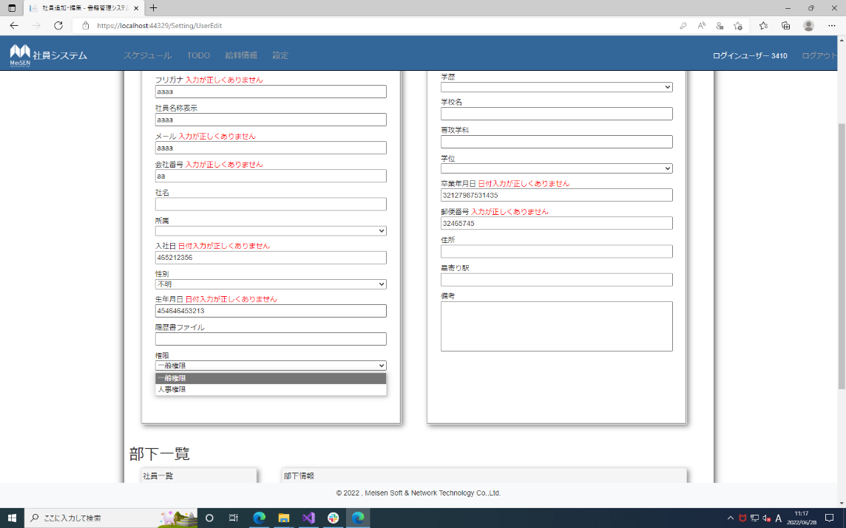
No.4,9,14,20,25,31,36,39,42,48,51,58,62,66,72,75,81,84,88,91,94,100 | No.43,44 |  | No.63,64
,105,108,111,114,117,121,124~130
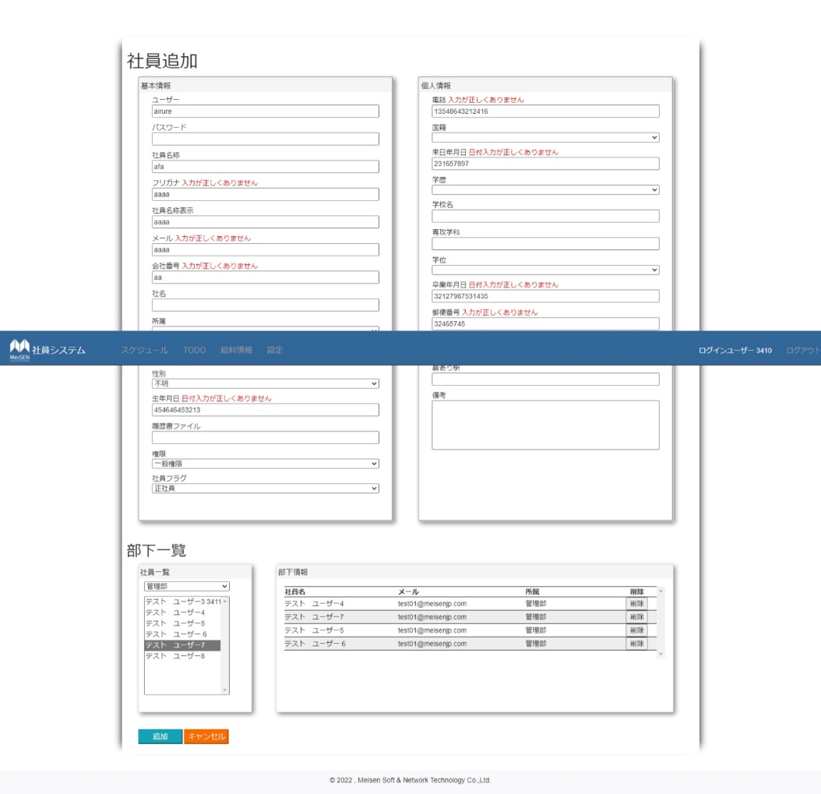

No.67,68 |  | No.76,77 |  | No.85,86
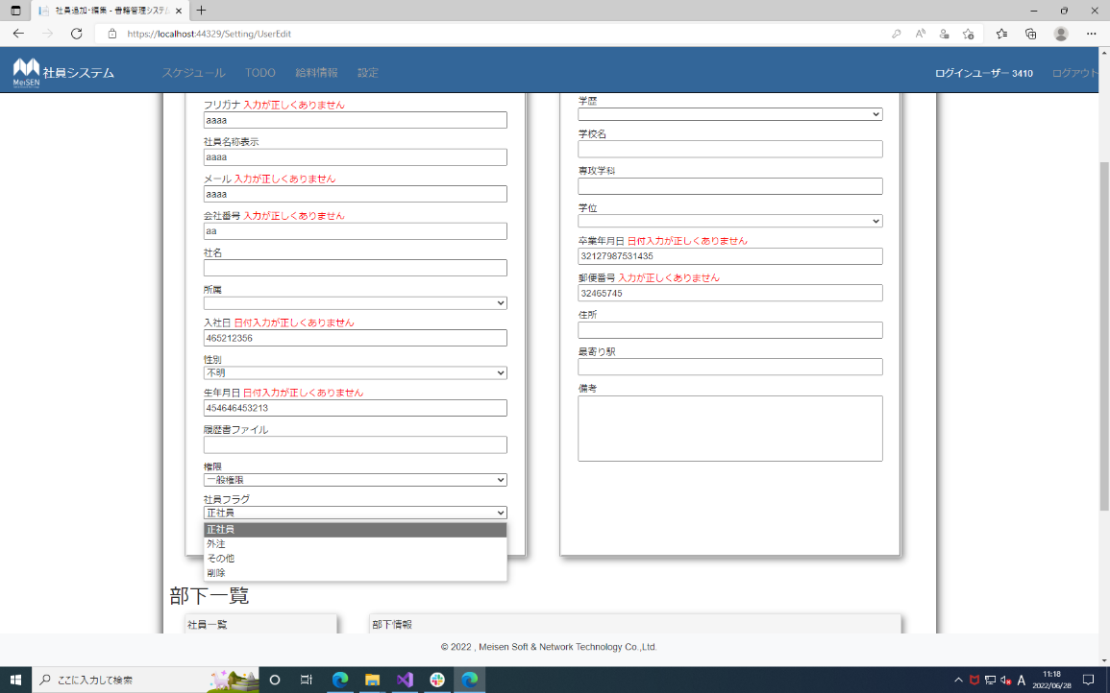
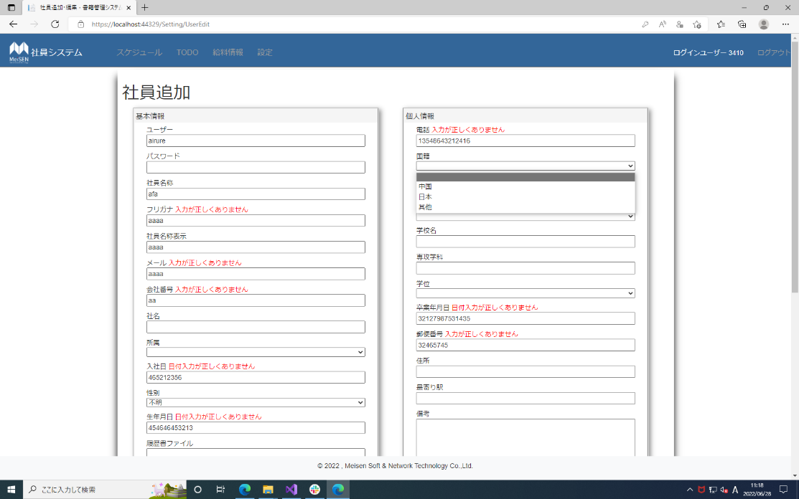
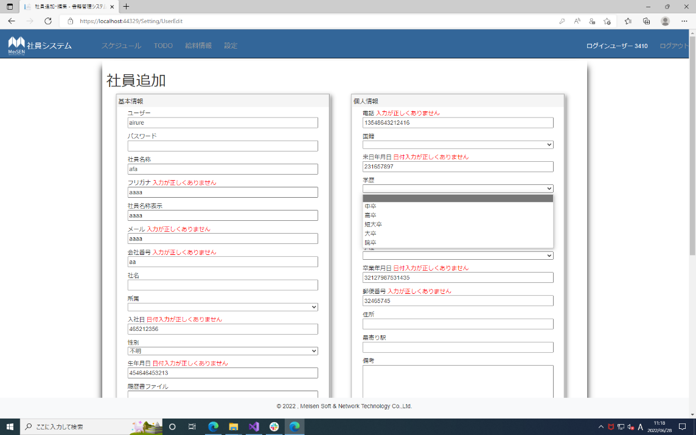

No.95,96 |  | No.118,119 |  | No.132
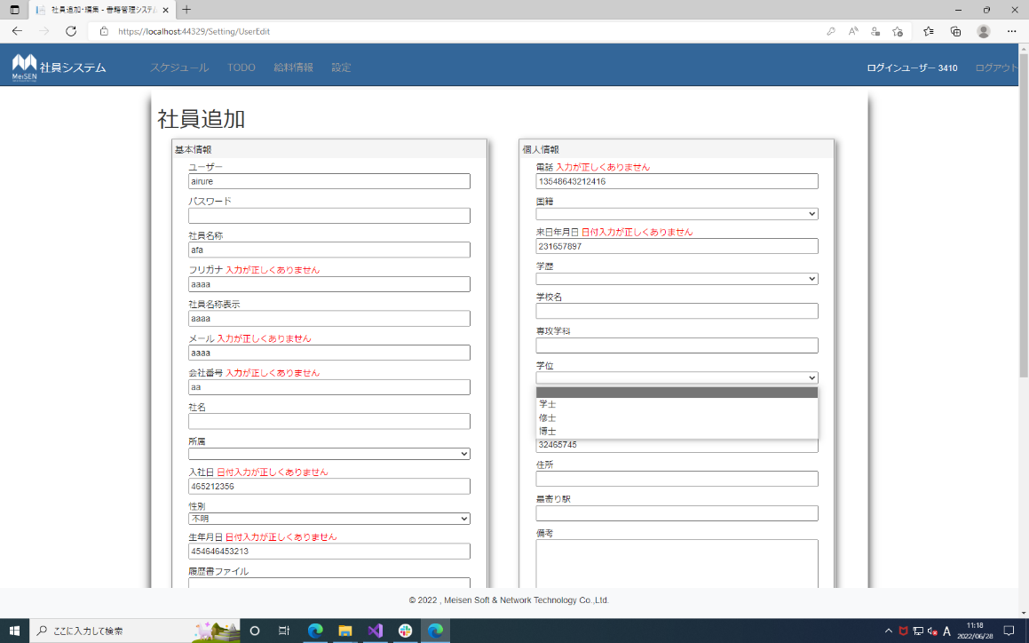
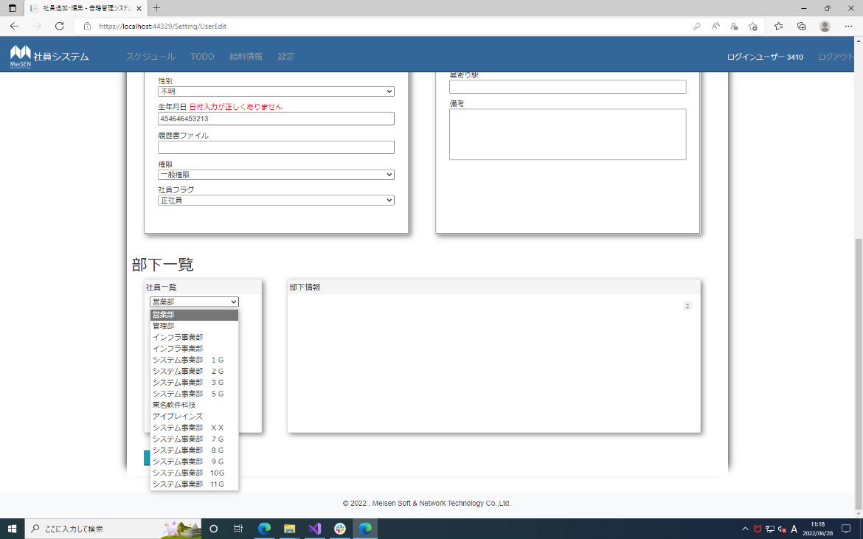


No.134

